詳細クラス図
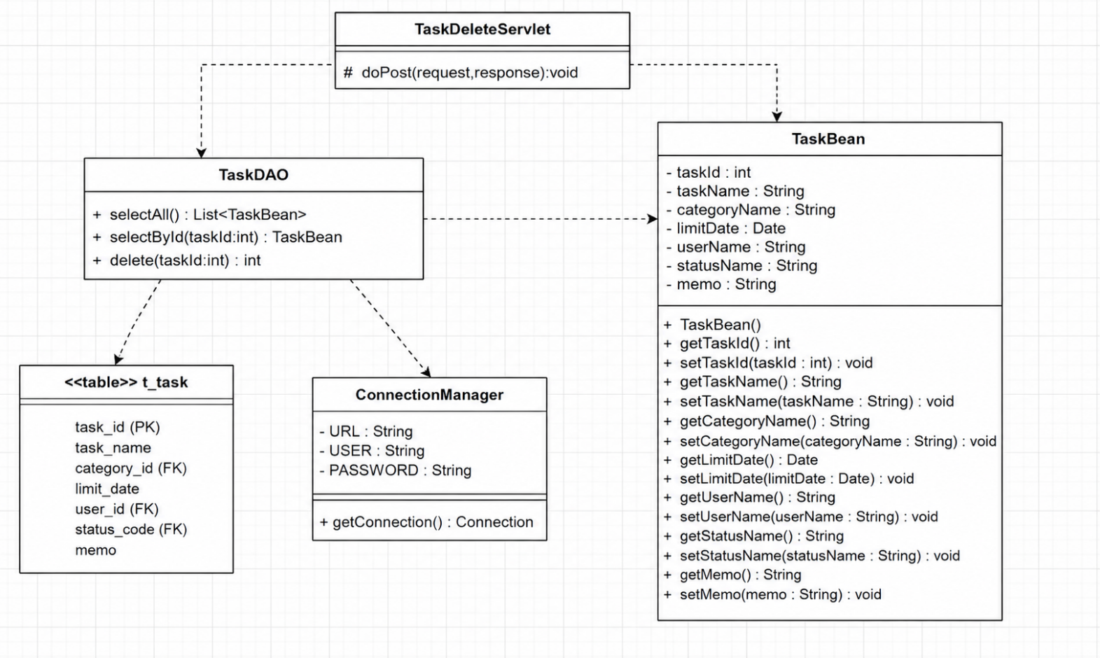
詳細クラス図 | システム名 | グループ名 | 作成日 | 担当 | 承認印
 | TaskMan | デジカレ | 2026-06-10 | 福嶋

タスク削除確認画面
画面設計書 | システム名 |  | グループ名 |  | 作成日 | 担当 | 承認印
 | TaskMan |  | デジカレ |  | 2026-06-15 | 清山

画面名称 | タスク削除確認画面
画面レイアウト
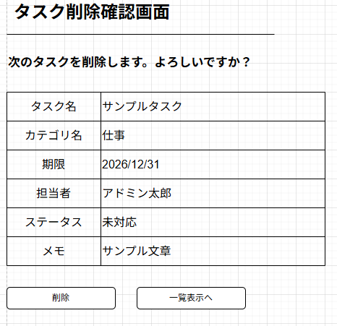
①

②

③

フォーム定義
action | task-delete-servlet/task-list-servlet |  |  |  |  | method | POST
識別ID | ラベル | type | name | value | 備考
① | タスク削除一覧表 | 表 | - | - | 削除するタスクの内容が表示されている表
② | 削除 | submit | - | 削除 | ①の内容を削除実行するボタン
③ | 一覧表示 | submit | - | 一覧表示 | 一覧表示画面へ遷移するボタン

タスク削除完了画面
画面設計書 | システム名 |  | グループ名 |  | 作成日 | 担当 | 承認印
 | TaskMan |  | デジカレ |  | 2026-06-15 | 清山

画面名称 | タスク削除完了画面
画面レイアウト
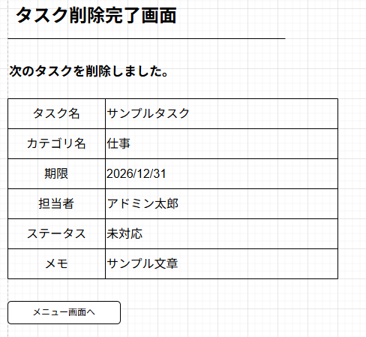
①

②

フォーム定義
action | menu.jsp |  |  |  |  | method | POST
識別ID | ラベル | type | name | value | 備考
① | タスク削除一覧表 | 表 | - | - | 削除するタスクの内容が表示されている表
② | メニュー画面へ | submit | - | メニュー画面へ | メニュー画面へ遷移するボタン

タスク削除失敗画面
画面設計書 | システム名 |  | グループ名 |  | 作成日 | 担当 | 承認印
 | TaskMan |  | デジカレ |  | 2026-06-15 | 清山

画面名称 | タスク削除失敗画面
画面レイアウト
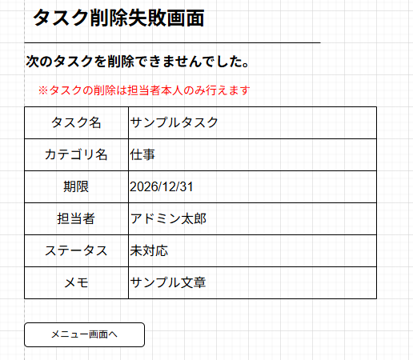
①
③

②

フォーム定義
action | menu.jsp |  |  |  |  | method | POST
識別ID | ラベル | type | name | value | 備考
① | タスク削除一覧表 | 表 | - | - | 削除するタスクの内容が表示されている表
② | メニュー画面へ | submit | - | メニュー画面へ | メニュー画面へ遷移するボタン
③ | エラーメッセージ | - | - | - | タスクの担当者とログインユーザが違う場合に表示されるエラーメッセージ

